상품제안서
멜번우드 라지텀블러500ml | 상품코드: F11641

 |  |  |  |  |  |  | 02-412-0044 | www.easy1.co.kr
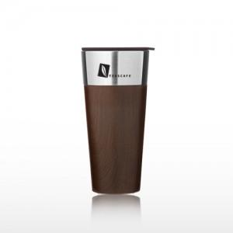 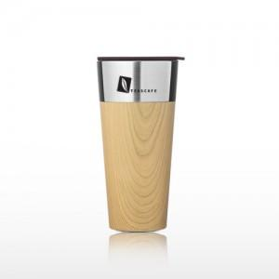

【상세/제작정보】 | <p><b style="font-size: 16px;">* 배송비- 한박스 50개 / 6000원 별도</b>​</p>

【인쇄/포장옵션】 | 실크, 레이저 / 포장지포장

【공급단가】 | 수량 | 50~ | 100~ | 500~ | 1,000~ | 2,000~
*VAT별도 | 단가 | 13,630원 | 13,130원 | 12,620원 | 12,120원 | 11,810원

【상품 URL】 | https://easy1.co.kr:443/src/goods_detail.php?gdno=11641

